עומסים|ביצועים|נפחים

מס תסריט | 3
שם תסריט | בדיקות ביצועים
יוצר התסריט | ילנה, ג'יסל, אסתר
תאריך | 2022-07-18 |  | Performance testing
מטרות התסריט | בדיקת עומסים בעזרת אתר https://a.blazemeter.com/
דרישת קדם | חיבור אינטרנט פעיל/מחשב תקין

מספר צד | תיאור צד | תוצאה צפויה | תוצאה בפועל
1 | הזן שם האתר לבדיקת עומס ttps://www.webpagetest.org | העלת האתר | העלת האתר
2 | הזן שם האתר https://www.payngo.co.il/ | אתר בתהליך בדיקה | אתר בתהליך בדיקה

מס תסריט | 3.1.
שם תסריט | בדיקות ביצועים/עומסים
יוצר התסריט | ילנה, ג'יסל, אסתר
תאריך | 2022-07-18
מטרות התסריט | בדיקת עומסים בעזרת אתר https://a.blazemeter.com/ | Ø בדיקת(LOAD)
דרישת קדם | חיבור אינטרנט פעיל/מחשב תקין

מספר צד | תיאור צד | תוצאה צפויה | תוצאה בפועל
1 | הזן סיכום ביצוע Based on Median Run by Load Time | האתר עולה כראוי | האתר מאוד איטי להתחבורת ראשוני

11.09MiB/s | 64.61s | 31s | 100% | 0.77Hits/s | 20VU
Avg. Bandwidth | 90% Response Time | Avg. Response Time | Errors |  | Max Users
רוחב פס | זמן תגובה | זמן תגובה | שגיאות |  | מקסימום משתמשים

מס תסריט | 3.3.
שם תסריט | בדיקות ביצועים/עומסים
יוצר התסריט | ילנה, ג'יסל, אסתר
תאריך | 2022-07-18
מטרות התסריט | בדיקת עומסים בעזרת אתר https://a.blazemeter.com/
דרישת קדם | חיבור אינטרנט פעיל/מחשב תקין

מספר צד | תיאור צד | תוצאה צפויה | תוצאה בפועל
1 | הריץ אתר לבדיקת משתמשים | הרצה על 20 משתמשים | מ20 משתמשים ב64000 MS

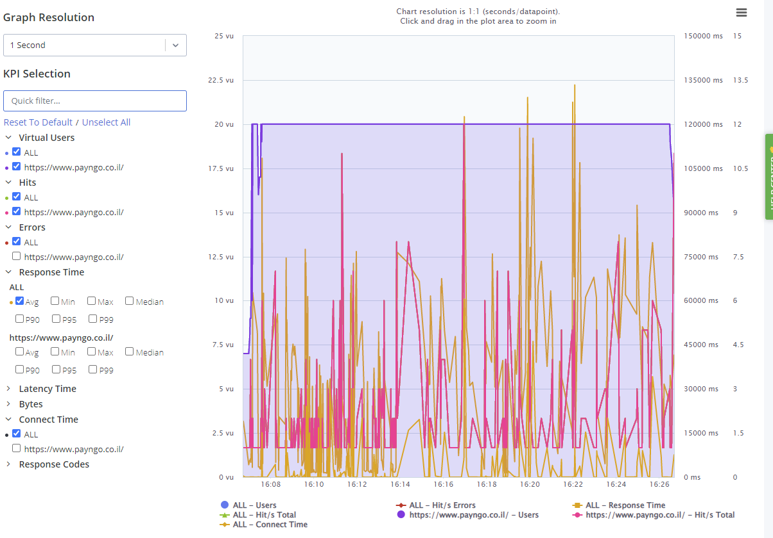

מס תסריט | 3.4.
שם תסריט | בדיקות ביצועים/ עומסים/נפחים
יוצר התסריט | ילנה, ג'יסל, אסתר
תאריך | 2022-07-18
מטרות התסריט | בדיקת עומסים בעזרת אתר https://a.blazemeter.com/
דרישת קדם | חיבור אינטרנט פעיל/מחשב תקין

מספר צד | תיאור צד | תוצאה צפויה | תוצאה בפועל
1 | הריץ תוכנה .blazemeter.com ניצול CPU | טוען אתר | טוען אתר
2 | לחץ על Engine Health | הזמן שנדרש למעבד לעיבוד הבקשות | הזמן שנדרש למעבד לעיבוד הבקשות

עומס מנויים
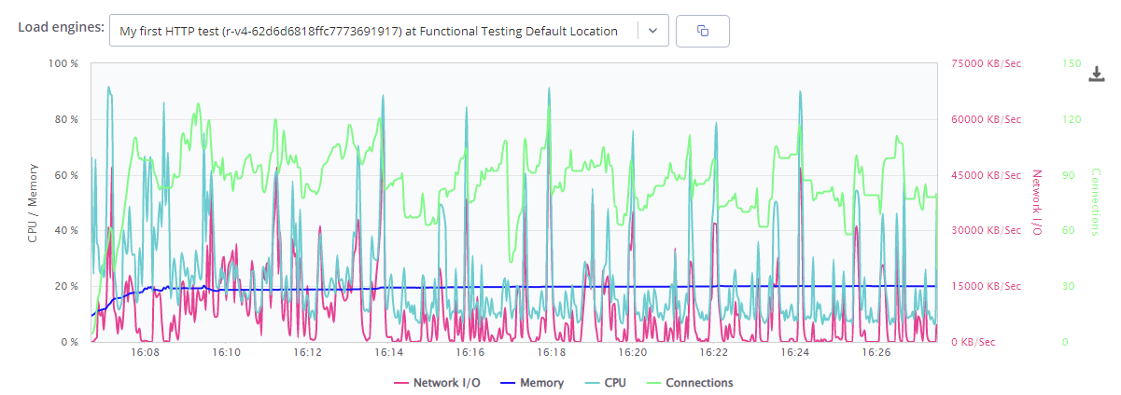

מס תסריט | 3.4.
שם תסריט | בדיקות ביצועים/ עומסים
יוצר התסריט | ילנה, ג'יסל, אסתר ורם |  |  | +
תאריך | 2022-07-18
מטרות התסריט | בדיקת עומסים בעזרת אתר https://tools.pingdom.com/ | Ø בדיקת (FLOOD)
דרישת קדם | חיבור אינטרנט פעיל/מחשב תקין

גודל תוכן לפי סוגי תוכן
מספר צד | תיאור צד | תוצאה צפויה | תוצאה בפועל
1 | הריץ אתר שלנו ב- https://tools.pingdom.com/ | עולים נתונים | עולים נתונים
 | ציון ביצוע
 | גודל עמוד מגה בית |  |  |  | בקשות לפי סוגי תוכן
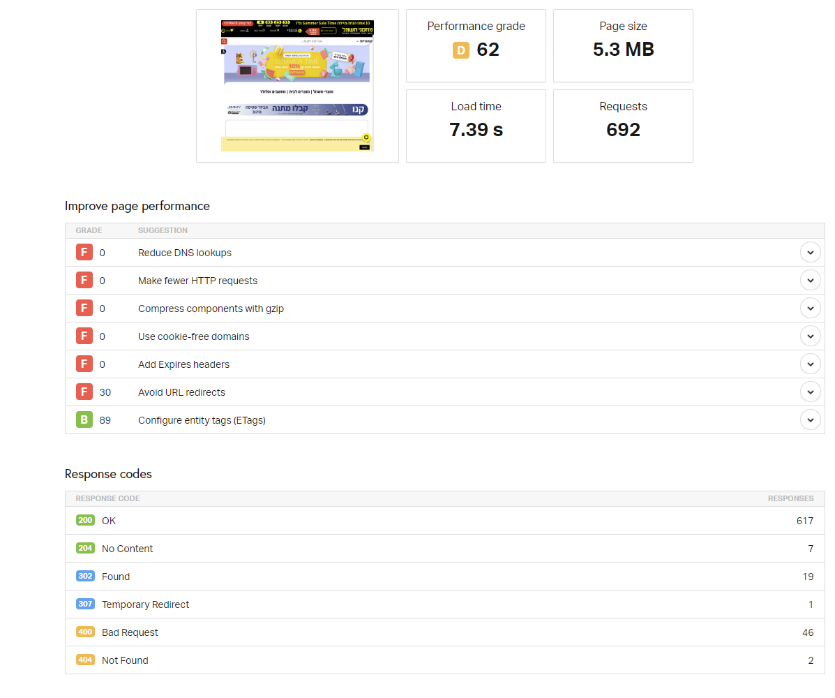
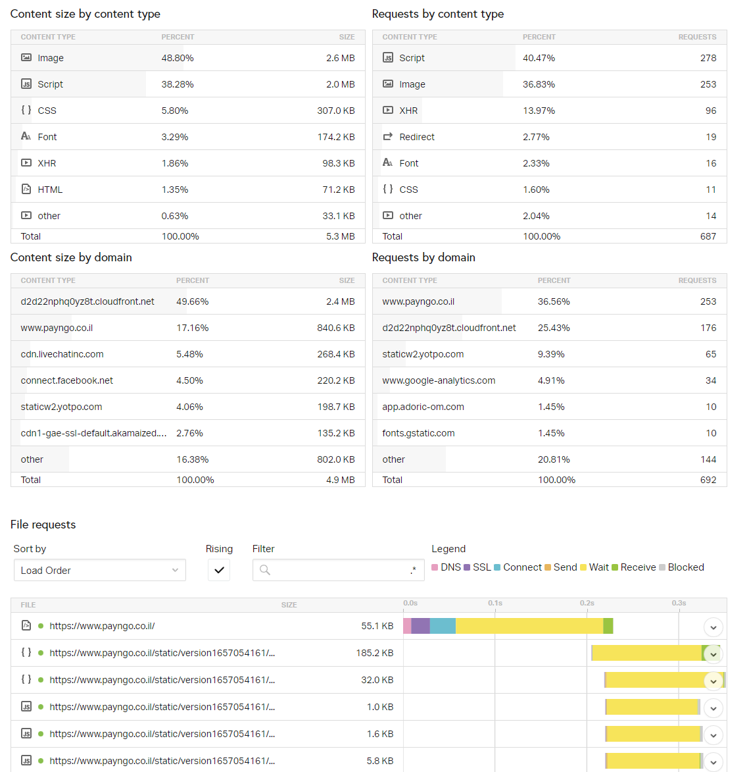

שפר ביצועי העמוד
כמות הבקשות
זמן טעינה

קוד תגובה

